PC引取料無料・最低台数条件MAP
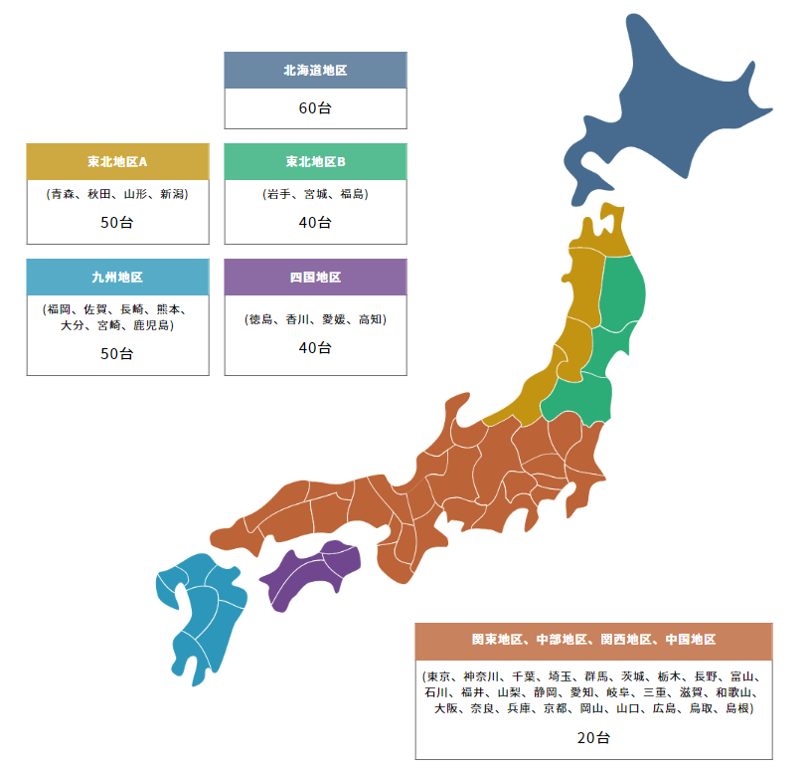
PC引取料無料・最低台数条件MAP（目安）
 | ※台数は目安となります。
 | 指定台数未満の場合でも買取可能な場合もございます。 まずはご相談ください。
 | また、指定台数以上でも買取できない場合もございます。
 | ※一部地域 (沖縄県、離島など)は対象外となります。
 | （台数が多い場合は対応できる場合もございます）

